关系图
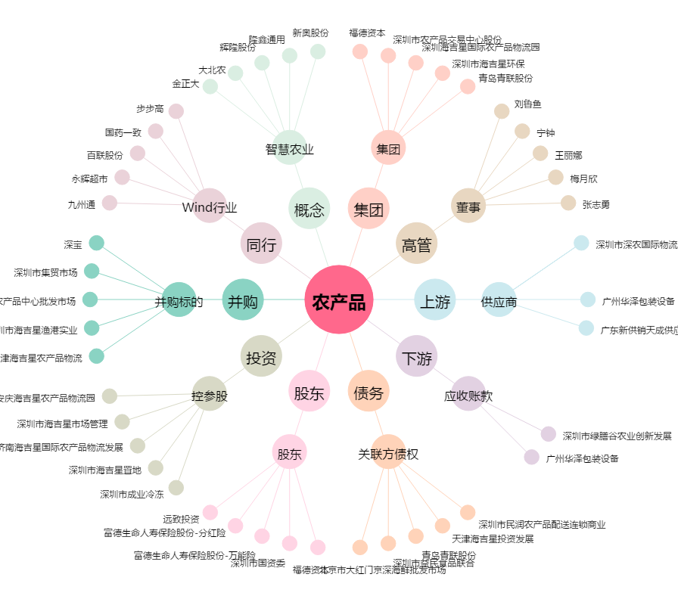
农产品[000061.SZ] - 关系概览图

